Sheet1
 | DATA: Bitacora REGIONES 120 kHz OLAYA - SNP2 MPH 0708-09

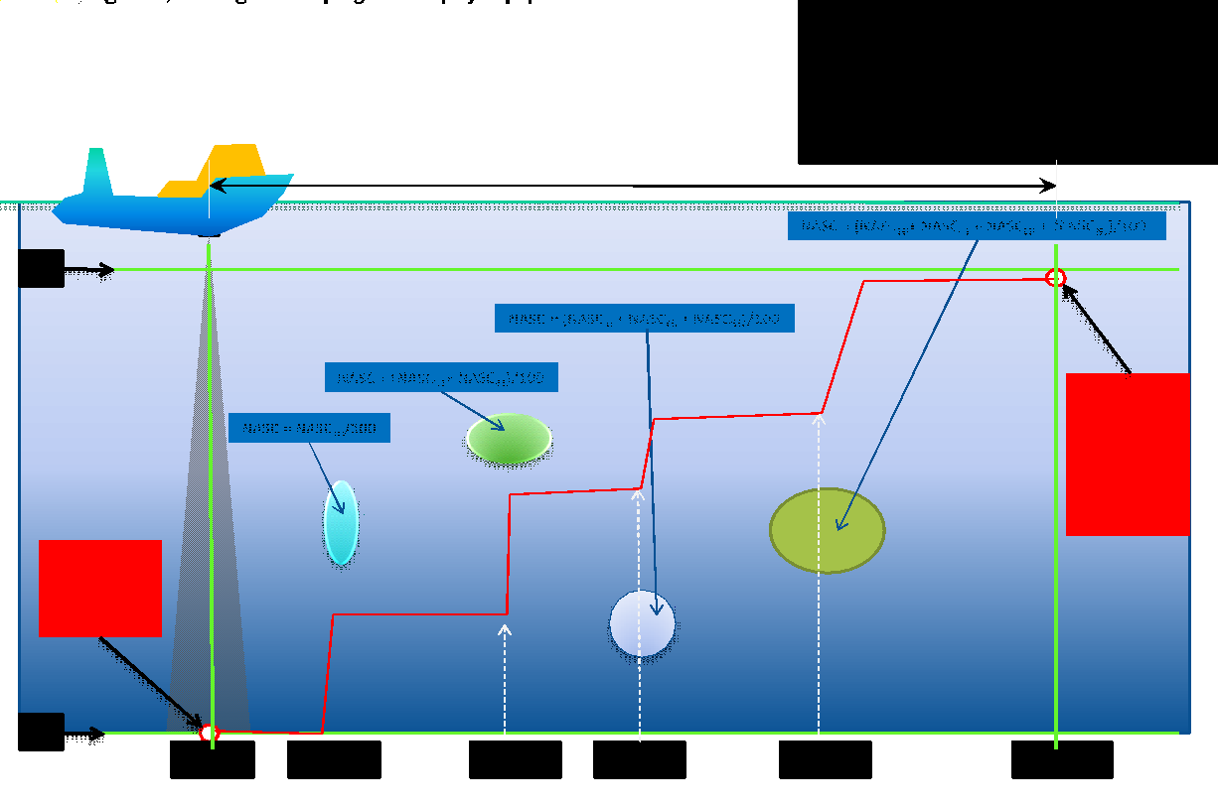
N° | Column | Descripción (Spanish) | Description (English) | Unit of Measure | Relevance (0 to 4)
1 | Region_ID | Número de orden | Order number | s.u. | 0
2 | Region_label | Número de orden para el cardumen | Order number for the shoal | s.u. | 0
3 | Region_class | Nombre de la especie | Species name | ANC= anchoveta, JUR= jurel, CAB=caballa etc | 4
4 | Height_mean | Altura promedio del cardumen | Average shoal height | metros | 4
5 | Depth_mean | Profundidad media del cardumen | Average shoal depth | metros | 4
6 | Time_E | Hora final de la detección | Detection end time | hh:mm:ss | 2
7 | Process_ID | Número de proceso | Process number |  | 0
8 | Sv_mean | Fuerza media del volumen de retrodispersión | Backscatter volume mean strength | dB | 4
9 | NASC | Coeficiente nautico de dispersión acústica | Nautical acoustic dispersion coefficient | m2/mn2 | 4
10 | Sv_max | Fuerza máxima del volumen de retrodispersión | Maximum Strength of Backscatter Volume | dB | 4
11 | Sv_min | Fuerza mínima del volumen de retrodispersión | Minimum Backscatter Volume Strength | dB | 4
12 | Sv_noise | Fuerza del volumen de retrodispersión del ruido | Noise Backscatter Volume Strength | dB | 1
13 | NASC_noise | Coeficiente nautico de dispersión acústica del ruido | Nautical acoustic noise dispersion coefficient | m2/mn2 | 1
14 | Samples | Número de pixeles dentro del cardumens | Number of pixels within the school | s.u. | 2
15 | Ping_S | Número de ping de inicio (1 ping es una emisión de sonido) | Starting ping number (1 ping is a sound emission) | s.u. | 1
16 | Ping_E | Número de ping final | Final ping number | s.u. | 1
17 | Ping_M | Número medio de ping | Average ping number | s.u. | 1
18 | Dist_S | Distancia navegada al momento del primer ping | Distance navigated at time of first ping | milla náutica | 2
19 | Dist_E | Distancia navegada al momento del ping final | Distance navigated at the time of the final ping | milla náutica | 2
20 | Dist_M | Distancia navegada al ping intermedio | Distance navigated to intermediate ping | milla náutica | 2
21 | VL_start | Distancia navegada según la corredera del barco al momento del primer ping | Distance sailed based on ship's log at time of first ping | milla náutica | 1
22 | VL_end | Distancia navegada según la corredera del barco al momento del último ping | Distance sailed based on ship's log at time of last ping | milla náutica | 1
23 | VL_mid | Distancia navegada según la corredera del barco al momento del ping intermedio | Distance sailed according to the ship's log at the time of the intermediate ping | milla náutica | 1
24 | Date_S | Fecha de inicio al momento del primer ping | Start date at time of first ping | YYYYMMDD | 2
25 | Time_S | Hora de inicio al momento del primer ping | Start time at first ping | hh:mm:ss | 2
26 | Date_E | Fecha al momento del último ping | Date at the time of the last ping | YYYYMMDD | 2
27 | Date_M | Fecha al momento del ping intermedio | Date at the time of the intermediate ping | YYYYMMDD | 2
28 | Time_M | Hora al momento del ping intermedio | Time at intermediate ping | hh:mm:ss | 2
29 | Lat_S | Latitud sur (distancia angular desde la línea del ecuador) en el ping de inicio | South latitude (angular distance from the equator) at home ping | grados sexagesimales en formato decimal | 3
30 | Lon_S | Longitud oeste (distancia angular desde la línea del ecuador) en el ping de inicio | West longitude (angular distance from the equator) at home ping | grados sexagesimales en formato decimal | 3
31 | Lat_E | Latitud sur (distancia angular desde la línea del ecuador) en el ping final | South latitude (angular distance from the equator) at the final ping | grados sexagesimales en formato decimal | 3
32 | Lon_E | Longitud oeste (distancia angular desde la línea del ecuador) en el ping final | West longitude (angular distance from the equator) at final ping | grados sexagesimales en formato decimal | 3
33 | Lat_M | Latitud sur (distancia angular desde la línea del ecuador) en el ping intermedio | South latitude (angular distance from the equator) at intermediate ping | grados sexagesimales en formato decimal | 3
34 | Lon_M | Longitud oeste (distancia angular desde la línea del ecuador) en el ping intermedio | West longitude (angular distance from the equator) at intermediate ping | grados sexagesimales en formato decimal | 3
35 | Exclude_below_depth_mean | Profundidad de la linea de exclusión | Exclusion line depth | metros | 1
36 | Program_version | Versión del software | Software version | s.u. | 0
37 | Processing_version | Versión del proceso | Process version | s.u. | 0
38 | Processing_date | Fecha de procesamiento | Processing date | YYYYMMDD | 0
39 | Processing_time | Hora de procesamiento | Processing time | YYYYMMDD | 0
40 | EV_filename | Nombre del meta-archio | Meta-file name | s.u. | 0
41 | Alpha | Coeficiente de absorción | Absorption coefficient | dB | 2
42 | Gain_constant | Constante de ganancia | gain constant | dB | 0
43 | Noise_Sv_1m | Ruido a un metro del transductor | Noise one meter from the transducer | dB | 1
44 | Minimum_Sv_threshold_applied | Umbral mínimo para Sv | Minimum threshold for Sv | dB | 0
45 | Minimum_integration_threshold | Umbral mínimo de ecointegración | Minimum ecointegration threshold | dB | 0
46 | Maximum_Sv_threshold_applied | Maximo umbral para Sv | Maximum threshold for Sv | dB | 0
47 | Maximum_integration_threshold | Umbral máximo de ecointegración | Maximum ecointegration threshold | dB | 0
48 | Exclude_above_line_applied | Profundidad de la linea de exclusión que se utilizó | Depth of the exclusion line used | metros | 0
49 | Exclude_above_line_depth_mean | Profundidad media de la linea de exclusión que se utilizó | Average depth of the exclusion line that was used | metros | 0
50 | Exclude_below_line_applied | Profundidad media de la linea de exclusión | Average depth of the exclusion line | metros | 0
51 | Bottom_offset | Margen de profundidad | Depth margin | metros | 0
52 | Uncorrected_length | Largo del cardumen sin corrección | Shoal length without correction | metros | 2
53 | Uncorrected_thickness | Alto del cardumen sin corrección | School height without correction | metros | 2
54 | Uncorrected_perimeter | Perimetro del cardumen sin corrección | Shoal perimeter without correction | metros | 2
55 | Uncorrected_area | Area del cardumen sin corrección | School area without correction | metros | 2
56 | Standard_deviation | Desviación estándar de los valores Sv | Standard deviation of Sv values | dB | 4
57 | Skewness | Coeficiente de asimetría de los valores Sv | Asymmetry coefficient of Sv values | s.u. | 4
58 | Kurtosis | Coeficiente de achatamiento de los valores Sv | Flattening coefficient of Sv values | s.u. | 4
59 | Attack_angle | Ángulo de ataque | Angle of attack | grados sexagesimales | 2
60 | Corrected_length | Largo corregido del cardumen | Corrected shoal length | metros | 4
61 | Corrected_thickness | Alturacorregida del cardumen | Corrected shoal height | metros | 4
62 | Corrected_perimeter | Perímetro corregido del cardumen | Corrected shoal perimeter | metros | 4
63 | Corrected_area | Area corregida del cardumen | Corrected shoal area | metros | 4
64 | Image_compactness | Compacidad de los valores Sv dentro del cardumen | Compactness of Sv values ​​within the shoal | s.u. | 4
65 | Corrected_mean_amplitude | Amplitud media corregida | Corrected mean amplitude | s.u. | 4
66 | Corrected_MVBS | Valor Sv corregido (Mean Volume of BackScattering) | Corrected Sv value (Mean Volume of BackScattering) | dB | 4
67 | Coefficient_of_variation | Coeficiente de variación de los valores Sv | Coefficient of variation of Sv values | s.u. | 4
68 | Horizontal_roughness_coefficient | Coeficiente de rugosidad horizontal de los valores Sv del cardumen | Horizontal roughness coefficient of shoal Sv values | s.u. | 4
69 | Vertical_roughness_coefficient | Coeficiente de rugosidad vertical de los valores Sv del cardumen | Vertical roughness coefficient of shoal Sv values | s.u. | 4
70 | 3D_school_area | Área tridimensional del cardumen | Three-dimensional shoal area | m2 | 3
71 | 3D_school_volume | Volumen tridimensional del cardumen | Three-dimensional volume of the shoal | m3 | 3
72 | ABC | Coeficiente de retrodispersión acústica | Acoustic backscatter coefficient | m2 | 4
73 | ABC_noise | Coeficiente de retrodispersión acústica del ruido | Acoustic noise backscatter coefficient | m2 | 1
74 | Area_Backscatter_Strength | Fuerza del área de retrodispersión | Backscatter area strength | dB | 3
75 | Species_Id | Número de la especie | Species number | s.u. | 0
76 | Species_name | Nombre de la especie (ya está asignada en la tercera columna) | Name of the species (already assigned in the third column) | s.u. | 0
77 | Species_percent | Porcentaje de la especie en el cardumen | Percentage of the species in the shoal | s.u. | 0
78 | Species_TS | Refelctividad del cardumen | Shoal reflectivity | dB | 0
79 | Species_weight | Peso de la especie | Weight of the species | Kg | 0
80 | Density_number | Número de densidad | Density number | s.u. | 2
81 | Density_weight | Peso de densidad | Density weight | s.u. | 2
82 | Thickness_mean | Altura media del cardumen | Average shoal height | metros | 4
83 | Range_mean | Profundidad media del cardumen | Average shoal depth | metros | 4
84 | Exclude_below_range_mean | Profundidad media de la línea de exclusión | Average depth of exclusion line | metros | 0
85 | Exclude_above_line_range_mean | Profundidad de la linea de exclusión superior | Depth of the upper exclusion line | metros | 0
86 | Bad_data_samples | Número de malas muestras (valores fuera de rango) | Number of bad samples (values ​​out of range) | s.u. | 1
87 | No_data_samples | Número de muestras dentro de cardumen | Number of samples within shoal | s.u. | 0
88 | BIC | Número del barco | Ship number | s.u. | 0

